Planilha3
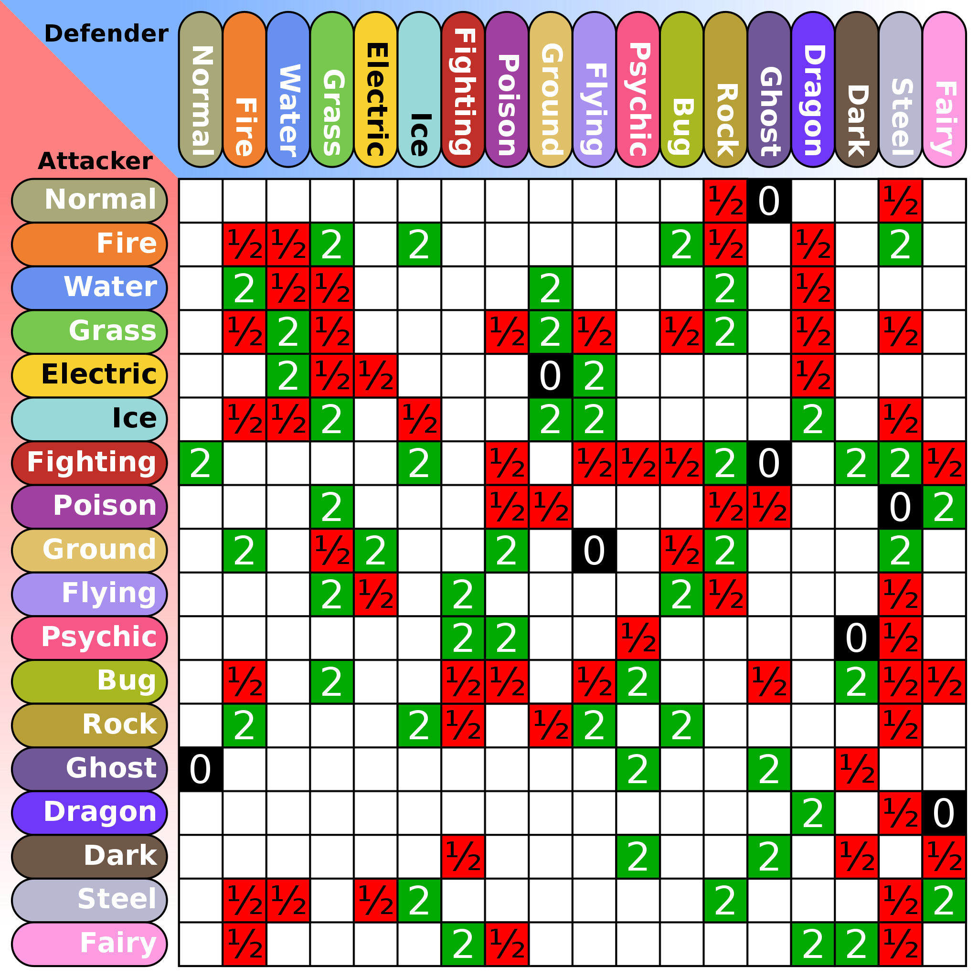

attacker | strong | weak

normal | nenhum
fire
water
grass
electric
ice
fight
poison
ground
fly
psychic
bug
rock
ghost
dragon
dark
steel
fairy

defender

normal
fire
water
grass
electric
ice
fight
poison
ground
fly
psychic
bug
rock
ghost
dragon
dark
steel
fairy

